SUBREGIONES
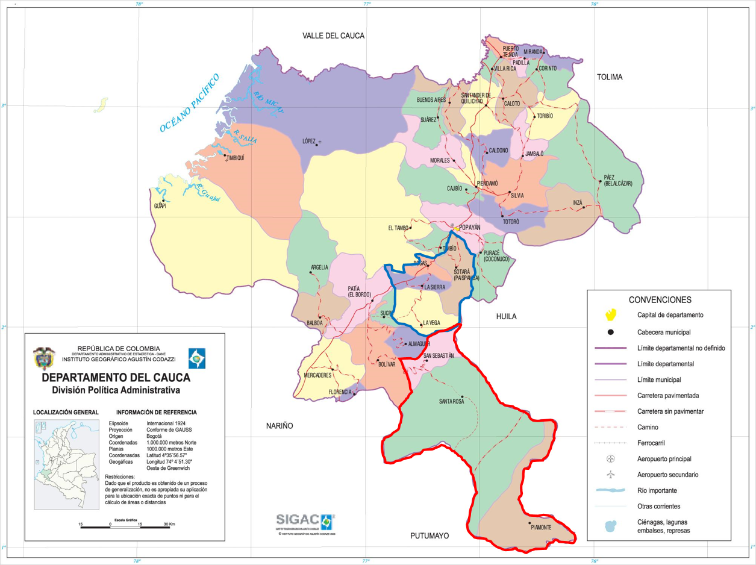
 |  | AREA KM2 | NRO CORREGIMIENTOS
1 Centro | Popayan | 464 | 23
 | Cajibío | 526 | 2
 | El Tambo | 2615 | 20
 | Morales | 418 | 6
 | Piendamó | 171 | 0
 | Puracé | 783 | 1
 | Silvia | 582 | 3
 | Timbío | 169 | 1
2 Norte | Buenos Aires | 410 | 8
 | Caloto | 303 | 5
 | Corinto | 294 | 5
 | Jámbalo | 252 | 5
 | Miranda | 212 | 3
 | Padilla | 68 | 6
 | Puerto Tejada | 92 | 0
 | Santander De Quilichao | 444 | 0
 | Suarez | 370 | 0
 | Toribio | 412 | 1
 | Villarica | 77 | 0
 | Caldono | 373 | 4
 | Guachené | 96 | 1
3 Oriente | Inza | 685 | 7
 | Páez | 1599 | 21
 | Totoró | 384 | 4
4 Occidente | López De Micay | 3297 | 3
 | Timbiquí | 2002 | 11
 | Guapi | 2885 | 0
5 Sur | Argelia | 674 | 13
 | Balboa | 329 | 9
 | Bolívar | 717 | 14
 | Patía | 723 | 22
 | Florencia | 56 | 2
 | Mercaderes | 640 | 7
 | Sucre | 128 | 5
6 Macizo | Sotará | 449 | 9
 | La Vega | 492 | 12
 | Almaguer | 224 | 9
 | La Sierra | 203 | 3
 | Rosas | 130 | 4
7 Bota Caucana | Piamonte | 1162 | 7
 | San Sebastián | 389 | 6
 | Santa Rosa | 3009 | 4

Centro
Norte
Oriente
Odente
Sur
Macizo
Bota caucana

